LED
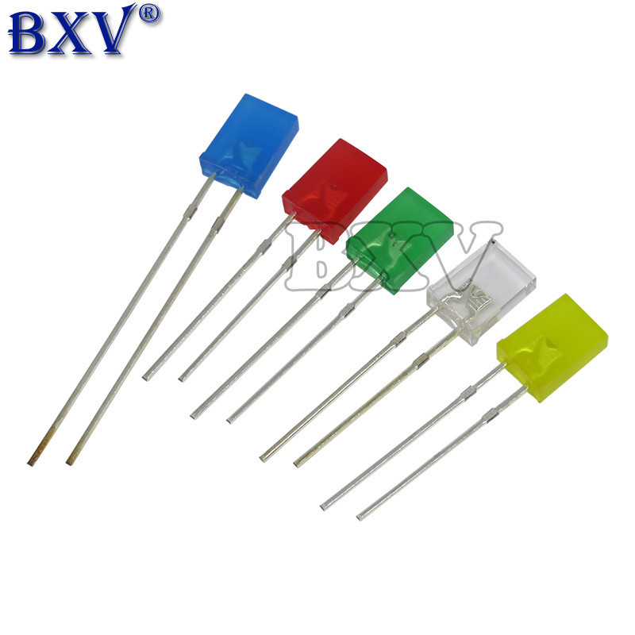

Day_Tin_Hieu
Chi tiết dây tín hiệu 4 lõi sử dụng làm dây truyền tín hiệu

Số lõi | 4 lõi 24 AWG 0.2mm2
Chất liệu lõi | Đồng nguyên chất
Màu sắc lõi | Đỏ+ Đen + Trắng+ Vàng
Chất liệu vỏ bọc | PVC_80oC
Màu sắc vỏ bọc | Đen
Điện áp định mức | 300V
Đường kính vỏ dây | 4.5mm
Chiều dài dây | 2 met
Đầu dây | 2 đầu dây đúc cổng MX_3.0_Female_2x2
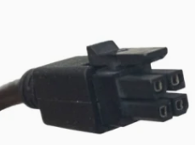
1.2
1.3
1.1
1.4
2.2
2.3
2.1
2.4

Kết nối | • 1.1 – 2.1: Trắng
 | • 1.2 – 2.2 : Đen
 | • 1.3 – 2.3: Đỏ
 | • 1.4 – 2.4: Vàng

BoxRFID
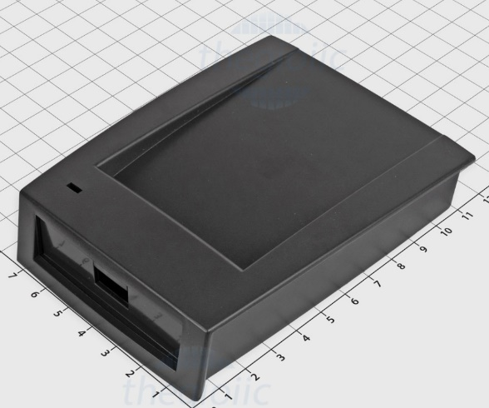
STT | Tên thiết bị | Miêu tả | Hình ảnh | Đường dẫn tham khảo
1 | Hộp nhựa RFID | Kích thước: 111x82x26 mm Chất liệu: Nhựa ABS Màu sắc: Đen |  | https://www.thegioiic.com/hop-nhua-rfid-110x80x25
 |  |  |  | 1688_1
 |  |  |  | 1688_2
 |  |  |  | 1688_3

